更新履歴
更新履歴

版数 | 日付 | シート名 | シート内版数 | 改版理由・箇所 | 承認 | 査閲 | 担当
1 | 2015-09-01 | 全頁 | 1.00 | 外部委託資料として新規作成 | NEC | NEC | NEC
1 | 2016-10-01 | 全頁 | 1.04 | Ver1.04リリース | NEC | NEC | NEC
H4-1 | 2016-11-08 | ファイル出力仕様 | 1.04 | [RM16-TB0031_H4] RTXT特定空家区分を追加 | NEC | NEC | NEC
H4-6 | 2017-03-06 | ファイル出力仕様 |  | [RM16-TB0080_H4] 以下を新規追加 ・RTXT差引税額固 ・RTXT差引税額都 | NEC | NEC | NEC
1 | 2017-10-01 | 全頁 | 1.05 | Ver1.05リリース | NEC | NEC | NEC
H4-7 | 2018-01-15 | ファイル出力仕様 | 1.05 | [RM17-TB0029_H4] ・RTXT備考を追加。 | NEC | NEC | NEC
1 | 2018-10-01 | 全頁 | 1.06 | Ver1.06リリース | NEC | NEC | NEC
H4-8 | 2019-07-12 | ファイル出力仕様 | 1.06 | [RM19-TB0011_H4] RTXTソート区分を追加 | NEC | NEC | NEC

ファイル出力仕様
 |  |  |  |  |  |  |  |  |  |  |  | 第１２ 固定資産税納税通知書関連帳票（当初用） D提供データ仕様書１２
外部インタフェース仕様書
ＮＥＣ
作成者
2015/11/25
1.03
作成日
版

サブシステム |  | TB |  | 固定資産税

ファイルID |  | TBFOBD30A2 |  | 名称 |  |  |  |  | TB外部出力課税明細書
ヘッダ有無 |  | 有 |  | 用途 |  |  |  |  | 外部連携
ファイル編成 |  | 可変長 |  | 文字コード |  |  |  |  | UTF16 | ※詳細説明の別紙の有無 | 無
 | レコード長 |  | 桁
説明 |  | 各項目はカンマ区切り「,」とし、項目はダブルクォーテーション「"」で括ること。 改行コードあり。 外部委託用の課税明細書ファイル。 帳票にて最終レコードには「以下、余白」を印字ください。
交換規則 |  | （送信/受信） | （交換先） |  |  |  |  |  |  | （交換時期、周期）
 |  | 送信する |  |  |  |  |  |  |  | 年次
ファイル名規則 |  | ＜当初納税通知書の場合＞ 一般分の場合： 「TB外部出力課税明細書一般.csv」とする。 口座分の場合： 「TB外部出力課税明細書口座.csv」とする。 共有通知分の場合： 「TB外部出力課税明細書共有.csv」とする。 ＜月次納税通知書の場合＞ 「TB外部出力課税明細書.csv」とする。
利用可能な文字 |  | （文字一覧） |  |  |  |  |  |  | （説明）
 | 禁止カナ（全角カナ）
 | 禁止カナ（半角カナ）
 | 禁止英字（半角英数）
 | 許可記号(半角英数)
 | 許可記号(半角カナ)

NO. | データ編集元 |  |  |  | NO. | データ編集元
1 | EOTBVF0231 |  |  |  |  | EOTBVF0231

No. | 項目 | 型 フォーマット | 必須 | 桁数 | 開始 | 終了 | ソート |  | 抽出元 |  | 内容
 |  |  |  |  |  |  | 順位 | 種別 | 編集元 | データ | コード種別ID | 初期値 | 詳細
1 | 頁 | 英数字 | ◎ | 20 |  |  |  |  | 1 | EOTBV納税通知通知書部.RTXT郵便番号
2 | 帳票ID | 英数字 | ◎ | 8 |  |  |  |  | 1 | EOTBV納税通知通知書部.帳票ID
3 | last_count | 英数字 | ◎ | 6 |  |  |  |  | 1 | EOTBV納税通知通知書部.last_count
4 | RTXT相当年度 | 全角半角混在 | ◎ | 18 |  |  |  |  | 1 | EOTBV納税通知通知書部.RTXT相当年度
5 | RTXT課税年度 | 英数字 | ○ | 12 |  |  |  |  | 1 | EOTBV納税通知通知書部.RTXT課税年度
6 | RTXT頁 | 英数字 | ◎ | 6 |  |  |  |  | 1 | EOTBV納税通知通知書部.RTXT頁 |  |  | 数値で設定するため、下記のカンマ編集を行ってください。 例） ① "1" → "1" ② "1234" → "1,234"
7 | RTXT郵便番号 | 半角 | △ | 12 |  |  |  |  | 1 | EOTBV納税通知通知書部.RTXT郵便番号 |  | Null | ハイフンで編集済 例）"100-1000"
8 | RTXT宛先9P1 | 全角半角混在 | ○ | 50 |  |  |  |  | 1 | EOTBV納税通知通知書部.RTXT宛先9P1 |  |  | 7P項目か、9P項目のどちらかに宛先情報を設定しています。
9 | RTXT宛先9P2 | 全角半角混在 | ○ | 50 |  |  |  |  | 1 | EOTBV納税通知通知書部.RTXT宛先9P2 |  |  | 7P項目か、9P項目のどちらかに宛先情報を設定しています。
10 | RTXT宛先9P3 | 全角半角混在 | ○ | 50 |  |  |  |  | 1 | EOTBV納税通知通知書部.RTXT宛先9P3 |  |  | 7P項目か、9P項目のどちらかに宛先情報を設定しています。
11 | RTXT宛先9P4 | 全角半角混在 | ○ | 50 |  |  |  |  | 1 | EOTBV納税通知通知書部.RTXT宛先9P4 |  |  | 7P項目か、9P項目のどちらかに宛先情報を設定しています。
12 | RTXT宛先9P5 | 全角半角混在 | ○ | 50 |  |  |  |  | 1 | EOTBV納税通知通知書部.RTXT宛先9P5 |  |  | 7P項目か、9P項目のどちらかに宛先情報を設定しています。
13 | RTXT宛先9P6 | 全角半角混在 | ○ | 50 |  |  |  |  | 1 | EOTBV納税通知通知書部.RTXT宛先9P6 |  |  | 7P項目か、9P項目のどちらかに宛先情報を設定しています。
14 | RTXT宛先9P7 | 全角半角混在 | ○ | 50 |  |  |  |  | 1 | EOTBV納税通知通知書部.RTXT宛先9P7 |  |  | 7P項目か、9P項目のどちらかに宛先情報を設定しています。
15 | RTXT宛先7P1 | 全角半角混在 | ○ | 64 |  |  |  |  | 1 | EOTBV納税通知通知書部.RTXT宛先7P1 |  |  | 7P項目か、9P項目のどちらかに宛先情報を設定しています。
16 | RTXT宛先7P2 | 全角半角混在 | ○ | 64 |  |  |  |  | 1 | EOTBV納税通知通知書部.RTXT宛先7P2 |  |  | 7P項目か、9P項目のどちらかに宛先情報を設定しています。
17 | RTXT宛先7P3 | 全角半角混在 | ○ | 64 |  |  |  |  |  | EOTBV納税通知通知書部.RTXT宛先7P3 |  |  | 7P項目か、9P項目のどちらかに宛先情報を設定しています。
18 | RTXT宛先7P4 | 全角半角混在 | ○ | 64 |  |  |  |  |  | EOTBV納税通知通知書部.RTXT宛先7P4 |  |  | 7P項目か、9P項目のどちらかに宛先情報を設定しています。
19 | RTXT宛先7P5 | 全角半角混在 | ○ | 64 |  |  |  |  |  | RTXT頁 |  |  | 7P項目か、9P項目のどちらかに宛先情報を設定しています。
20 | RTXT宛先7P6 | 全角半角混在 | ○ | 64 |  |  |  |  | 1 | EOTBV納税通知通知書部.RTXT宛先7P6 |  |  | 7P項目か、9P項目のどちらかに宛先情報を設定しています。
21 | RTXT宛先7P7 | 全角半角混在 | ○ | 64 |  |  |  |  | 1 | EOTBV納税通知通知書部.RTXT宛先7P7 |  |  | 7P項目か、9P項目のどちらかに宛先情報を設定しています。
22 | RTXTバーコード | 半角 | △ | 20 |  |  |  |  | 1 | EOTBV納税通知通知書部.RTXTバーコード |  | Null | 20桁を超える可能性があります。 その場合は先頭20桁を利用してバーコードを編集してください。
23 | RTXT山分け区分 | 英数字 | ◎ | 2 |  |  |  |  | 1 | EOTBV納税通知通知書部.RTXT山分け区分
24 | RTXTソート区分 | 英数字 | △ | 20 |  |  |  |  | 1 | EOTBV納税通知通知書部.RTXTソート区分 |  | Null |  | [RM19-TB0011] 2019/07/12 add
25 | RTXT通し番号 | 英数字 | ◎ | 6 |  |  |  |  | 1 | EOTBV納税通知通知書部.RTXT通し番号 |  |  | 数値で設定するため、下記のカンマ編集を行ってください。 例） ① "1" → "1" ② "1234" → "1,234" ③ "" → 空欄
26 | RTXT通知書番号 | 99999999999999999999 | ◎ | 20 |  |  |  |  | 1 | EOTBV納税通知通知書部.RTXT通知書番号
27 | RTXT内訳頁 | 英数字 | ◎ | 4 |  |  |  |  | 1 | EOTBV納税通知通知書部.RTXT内訳頁
28 | RTXT内訳全頁 | 英数字 | ◎ | 4 |  |  |  |  | 1 | EOTBV納税通知通知書部.RTXT内訳全頁
29 | RTXT旧市区町村名 | 全角半角混在 | ◎ | 36 |  |  |  |  | 1 | EOTBV納税通知課税明細.RTXT旧市区町村名
30 | RTXT連番 | 英数字 | △ | 4 |  |  |  |  | 1 | EOTBV納税通知課税明細.RTXT連番 |  | Null
31 | RTXT資産区分 | 全角 | △ | 4 |  |  |  |  | 1 | EOTBV納税通知課税明細.RTXT資産区分 |  | Null
32 | RTXT備考 | 全角半角混在 | △ | 6 |  |  |  |  | 1 | EOTBV納税通知課税明細.RTXT備考 |  | Null |  | [RM17-TB0029] 2018/01/15 add
33 | RTXT所在地1 | 全角半角混在 | △ | 100 |  |  |  |  | 1 | EOTBV納税通知課税明細.RTXT所在地1 |  | Null
34 | RTXT所在地2 | 全角半角混在 | △ | 100 |  |  |  |  | 1 | EOTBV納税通知課税明細.RTXT所在地2 |  | Null
35 | RTXT街区符号 | 全角半角混在 | △ | 100 |  |  |  |  | 1 | EOTBV納税通知課税明細.RTXT街区符号 |  | Null
36 | RTXT家屋番号 | 全角半角混在 | △ | 100 |  |  |  |  | 1 | EOTBV納税通知課税明細.RTXT家屋番号 |  | Null
37 | RTXT現況地目コード名 | 全角半角混在 | △ | 22 |  |  |  |  | 1 | EOTBV納税通知課税明細.RTXT現況地目コード名 |  | Null
38 | RTXT現況構造コード名 | 全角半角混在 | △ | 22 |  |  |  |  | 1 | EOTBV納税通知課税明細.RTXT現況構造コード名 |  | Null
39 | RTXT現況地積 | 英数字 | △ | 10 |  |  |  |  | 1 | EOTBV納税通知課税明細.RTXT現況地積 |  | Null | 数値で設定するため、下記のカンマ編集を行ってください。 例） ① "1234" → "1,234.00" ② "65.1" → "65.10" ③ "0.98" → "0.98" ④ "" → 空欄
40 | RTXT現況床面積 | 英数字 | △ | 10 |  |  |  |  | 1 | EOTBV納税通知課税明細.RTXT現況床面積 |  | Null | 数値で設定するため、下記のカンマ編集を行ってください。 例） ① "1234" → "1,234.00" ② "65.1" → "65.10" ③ "0.98" → "0.98" ④ "" → 空欄
41 | RTXT現況種類コード名 | 全角半角混在 | △ | 22 |  |  |  |  | 1 | EOTBV納税通知課税明細.RTXT現況種類コード名 |  | Null
42 | RTXT建築年 | 全角半角混在 | △ | 9 |  |  |  |  | 1 | EOTBV納税通知課税明細.RTXT建築年 |  | Null | 建築年月日項目として用いるため、以下の通り編集済み GYY.MM.DD
43 | RTXT前年課標額固合計 | 英数字 | △ | 13 |  |  |  |  | 1 | EOTBV納税通知課税明細.RTXT前年課標額固合計 |  | Null | 数値で設定するため、下記のカンマ編集を行ってください。 例） ① "3100000" → "3,100,000" ② "1234" → "1,234" ③ "" → 空欄
44 | RTXT前年課標額都合計 | 英数字 | △ | 13 |  |  |  |  | 1 | EOTBV納税通知課税明細.RTXT前年課標額都合計 |  | Null | 数値で設定するため、下記のカンマ編集を行ってください。 例） ① "3100000" → "3,100,000" ② "1234" → "1,234" ③ "" → 空欄
45 | RTXT評価額 | 英数字 | △ | 13 |  |  |  |  | 1 | EOTBV納税通知課税明細.RTXT評価額 |  | Null | 数値で設定するため、下記のカンマ編集を行ってください。 例） ① "3100000" → "3,100,000" ② "1234" → "1,234" ③ "" → 空欄
46 | RTXT課標額固 | 英数字 | △ | 13 |  |  |  |  | 1 | EOTBV納税通知課税明細.RTXT課標額固 |  | Null | 数値で設定するため、下記のカンマ編集を行ってください。 例） ① "3100000" → "3,100,000" ② "1234" → "1,234" ③ "" → 空欄
47 | RTXT課標額都 | 英数字 | △ | 13 |  |  |  |  | 1 | EOTBV納税通知課税明細.RTXT課標額都 |  | Null | 数値で設定するため、下記のカンマ編集を行ってください。 例） ① "3100000" → "3,100,000" ② "1234" → "1,234" ③ "" → 空欄
48 | RTXT軽減終了予定 | 英数字 | △ | 1 |  |  |  |  | 1 | EOTBV納税通知課税明細.RTXT軽減終了予定 |  | Null | 数値で設定するため、下記のカンマ編集を行ってください。 例） ① "3100000" → "3,100,000" ② "1234" → "1,234" ③ "" → 空欄
49 | RTXT軽減終了予定フラグ | 英数字 | △ | 1 |  |  |  |  | 1 | EOTBV納税通知課税明細.RTXT軽減終了予定フラグ |  | Null | 数値で設定するため、下記のカンマ編集を行ってください。 例） ① "3100000" → "3,100,000" ② "1234" → "1,234" ③ "" → 空欄
50 | RTXT軽減終了フラグ | 英数字 | △ | 1 |  |  |  |  | 1 | EOTBV納税通知課税明細.RTXT軽減終了フラグ |  | Null | 数値で設定するため、下記のカンマ編集を行ってください。 例） ① "3100000" → "3,100,000" ② "1234" → "1,234" ③ "" → 空欄
51 | RTXT軽減税額 | 英数字 | △ | 11 |  |  |  |  | 1 | EOTBV納税通知課税明細.RTXT軽減税額 |  | Null | 数値で設定するため、下記のカンマ編集を行ってください。 例） ① "3100000" → "3,100,000" ② "1234" → "1,234" ③ "" → 空欄
52 | RTXT相当税額固 | 英数字 | △ | 11 |  |  |  |  | 1 | EOTBV納税通知課税明細.RTXT相当税額固 |  | Null | 数値で設定するため、下記のカンマ編集を行ってください。 例） ① "3100000" → "3,100,000" ② "1234" → "1,234" ③ "" → 空欄
53 | RTXT相当税額都 | 英数字 | △ | 11 |  |  |  |  | 1 | EOTBV納税通知課税明細.RTXT相当税額都 |  | Null | 数値で設定するため、下記のカンマ編集を行ってください。 例） ① "3100000" → "3,100,000" ② "1234" → "1,234" ③ "" → 空欄
54 | RTXT負担水準率固小規模 | 英数字 | △ | 4 |  |  |  |  | 1 | EOTBV納税通知課税明細.RTXT負担水準率固小規模 |  | Null
55 | RTXT負担水準率固一般 | 英数字 | △ | 4 |  |  |  |  | 1 | EOTBV納税通知課税明細.RTXT負担水準率固一般 |  | Null
56 | RTXT負担水準率固非住個 | 英数字 | △ | 4 |  |  |  |  | 1 | EOTBV納税通知課税明細.RTXT負担水準率固非住個 |  | Null
57 | RTXT負担水準率固非住法 | 英数字 | △ | 4 |  |  |  |  | 1 | EOTBV納税通知課税明細.RTXT負担水準率固非住法 |  | Null
58 | RTXT負担水準率都小規模 | 英数字 | △ | 4 |  |  |  |  | 1 | EOTBV納税通知課税明細.RTXT負担水準率都小規模 |  | Null
59 | RTXT負担水準率都一般 | 英数字 | △ | 4 |  |  |  |  | 1 | EOTBV納税通知課税明細.RTXT負担水準率都一般 |  | Null
60 | RTXT負担水準率都非住個 | 英数字 | △ | 4 |  |  |  |  | 1 | EOTBV納税通知課税明細.RTXT負担水準率都非住個 |  | Null
61 | RTXT負担水準率都非住法 | 英数字 | △ | 4 |  |  |  |  | 1 | EOTBV納税通知課税明細.RTXT負担水準率都非住法 |  | Null
62 | RTXT行政区 | 全角 | △ | 10 |  |  |  |  | 1 | EOTBV納税通知課税明細.RTXT行政区
63 | RTXT整理番号 | 99999-99999-999-99 | △ | 18 |  |  |  |  | 1 | EOTBV納税通知課税明細.RTXT整理番号
64 | RTXT相当年度ソート | 全角半角混在 | △ | 18 |  |  |  |  | 1 | EOTBV納税通知課税明細.RTXT相当年度ソート
65 | RTXT階層地上 | 英数字 | △ | 3 |  |  |  |  | 1 | EOTBV納税通知課税明細.RTXT階層地上
66 | RTXT階層地下 | 英数字 | △ | 2 |  |  |  |  | 1 | EOTBV納税通知課税明細.RTXT階層地下
67 | RTXT備考1 | 全角半角混在 | △ | 20 |  |  |  |  | 1 | EOTBV納税通知課税明細.RTXT備考1
68 | RTXT備考2 | 全角半角混在 | △ | 20 |  |  |  |  | 1 | EOTBV納税通知課税明細.RTXT備考2
69 | RTXT備考3 | 全角半角混在 | △ | 20 |  |  |  |  | 1 | EOTBV納税通知課税明細.RTXT備考3
70 | RTXT整理番号ソート | 全角半角混在 | △ | 28 |  |  |  |  | 1 | EOTBV納税通知課税明細.RTXT整理番号ソート |  |  |  | [TB-R902-01] 2017/01/13 add
71 | RTXT遊休農地区分 | 全角半角混在 | △ | 2 |  |  |  |  | 1 | EOTBV納税通知課税明細.RTXT遊休農地区分 |  |  |  | [RM16-TB0025] 2016/11/28 add
72 | RTXT特定空家区分 | 全角半角混在 | △ | 2 |  |  |  |  | 1 | EOTBV納税通知課税明細.RTXT特定空家区分 |  |  |  | [RM16-TB0031_H4] 2016/11/8 add
73 | RTXT差引税額固 | 英数字 | △ | 11 |  |  |  |  | 1 | EOTBV納税通知課税明細.RTXT差引税額固 |  | Null | 数値で設定するため、下記のカンマ編集を行ってください。 例） ① "3100000" → "3,100,000" ② "1234" → "1,234" ③ "" → 空欄 | [RM16-TB0080] 2017/03/06 add
74 | RTXT差引税額都 | 英数字 | △ | 11 |  |  |  |  | 1 | EOTBV納税通知課税明細.RTXT差引税額都 |  | Null | 数値で設定するため、下記のカンマ編集を行ってください。 例） ① "3100000" → "3,100,000" ② "1234" → "1,234" ③ "" → 空欄 | [RM16-TB0080] 2017/03/06 add

帳票レイアウト出力項目
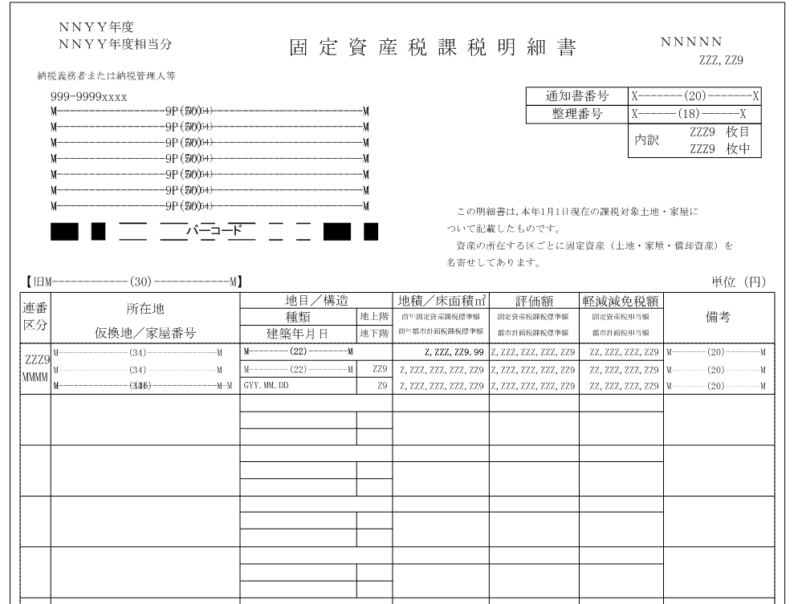

5
4
60
6

7
25
8
15
61
9
16
26
10
17
27
11
18
12
19
13
20
14
21

22

28

29
31
36
35
37
43
38
49
65
39
63
41
44
50
32
66
30
33
34
40
64
42
45
51
67

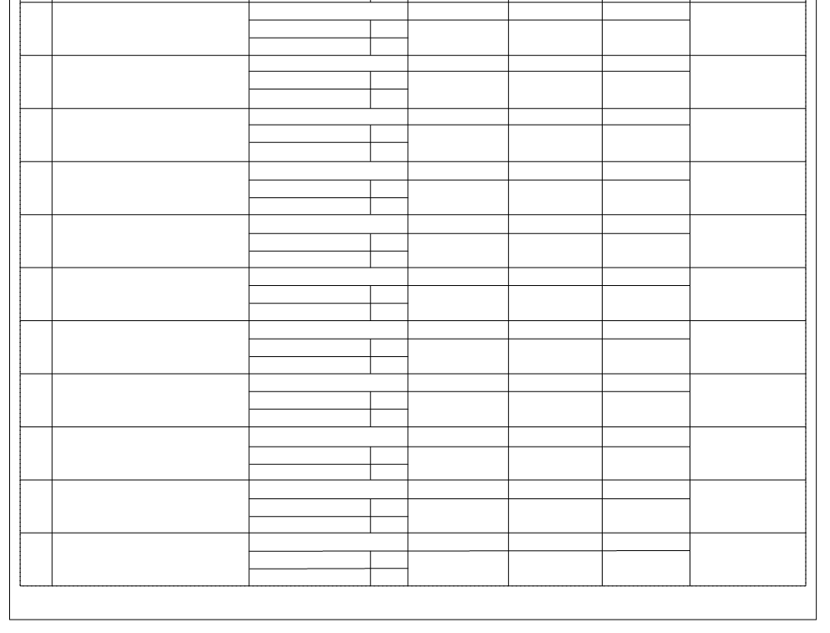

ﾏｯﾋﾟﾝｸﾞID | ﾌｧｲﾙ出力 仕様No. | 項目名 | ﾏｯﾋﾟﾝｸﾞID | ﾌｧｲﾙ出力 仕様No. | 項目名 | ﾏｯﾋﾟﾝｸﾞID | ﾌｧｲﾙ出力 仕様No. | 項目名 | ﾏｯﾋﾟﾝｸﾞID | ﾌｧｲﾙ出力 仕様No. | 項目名
1 | 1 | 頁 | 21 | 21 | RTXT宛先7P7 | 39 | 41 | RTXT現況種類コード名 | 59 | 61 | RTXT負担水準率都非住法
2 | 2 | 帳票ID | 22 | 22 | RTXTバーコード | 40 | 42 | RTXT建築年 | 60 | 62 | RTXT行政区
3 | 3 | last_count | 23 | 23 | RTXT山分け区分 | 41 | 43 | RTXT前年課標額固合計 | 61 | 63 | RTXT整理番号
4 | 4 | RTXT相当年度 | - | 24 | RTXTソート区分 | 42 | 44 | RTXT前年課標額都合計 | 62 | 64 | RTXT相当年度ソート
5 | 5 | RTXT課税年度 | 24 | 25 | RTXT通し番号 | 43 | 45 | RTXT評価額 | 63 | 65 | RTXT階層地上
6 | 6 | RTXT頁 | 25 | 26 | RTXT通知書番号 | 44 | 46 | RTXT課標額固 | 64 | 66 | RTXT階層地下
7 | 7 | RTXT郵便番号 | 26 | 27 | RTXT内訳頁 | 45 | 47 | RTXT課標額都 | 65 | 67 | RTXT備考1
8 | 8 | RTXT宛先9P1 | 27 | 28 | RTXT内訳全頁 | 46 | 48 | RTXT軽減終了予定 | 66 | 68 | RTXT備考2
9 | 9 | RTXT宛先9P2 | 28 | 29 | RTXT旧市区町村名 | 47 | 49 | RTXT軽減終了予定フラグ | 67 | 69 | RTXT備考3
10 | 10 | RTXT宛先9P3 | 29 | 30 | RTXT連番 | 48 | 50 | RTXT軽減終了フラグ | 67 | 70 | RTXT整理番号ソート
11 | 11 | RTXT宛先9P4 | 30 | 31 | RTXT資産区分 | 49 | 51 | RTXT軽減税額 | 68 | 71 | RTXT遊休農地区分
12 | 12 | RTXT宛先9P5 | - | 32 | RTXT備考 | 50 | 52 | RTXT相当税額固 | 69 | 72 | RTXT特定空家区分
13 | 13 | RTXT宛先9P6 | 31 | 33 | RTXT所在地1 | 51 | 53 | RTXT相当税額都 | - | 73 | RTXT差引税額固
14 | 14 | RTXT宛先9P7 | 32 | 34 | RTXT所在地2 | 52 | 54 | RTXT負担水準率固小規模 | - | 74 | RTXT差引税額都
15 | 15 | RTXT宛先7P1 | 33 | 35 | RTXT街区符号 | 53 | 55 | RTXT負担水準率固一般
16 | 16 | RTXT宛先7P2 | 34 | 36 | RTXT家屋番号 | 54 | 56 | RTXT負担水準率固非住個
17 | 17 | RTXT宛先7P3 | 35 | 37 | RTXT現況地目コード名 | 55 | 57 | RTXT負担水準率固非住法
18 | 18 | RTXT宛先7P4 | 36 | 38 | RTXT現況構造コード名 | 56 | 58 | RTXT負担水準率都小規模
19 | 19 | RTXT宛先7P5 | 37 | 39 | RTXT現況地積 | 57 | 59 | RTXT負担水準率都一般
20 | 20 | RTXT宛先7P6 | 38 | 40 | RTXT現況床面積 | 58 | 60 | RTXT負担水準率都非住個

